Sheet1

sqlite-toolをダウンロード
 | https://www.sqlite.org/download.html

任意の場所に解凍したらコマンドプロンプトからデータベースを作成

 | cd <解凍したフォルダ>
 | sqlite3 <データベース名>

 | 例： | sqlite3 test.db

続けてテーブルを作成し、データを投入する。

 | create table tbl1(one text, two int); |  | ← テーブルを作成するとデータベースファイルが作成される
 | insert into tbl1 values('hello!',10);
 | insert into tbl1 values('goodbye', 20);
 | select * from tbl1;

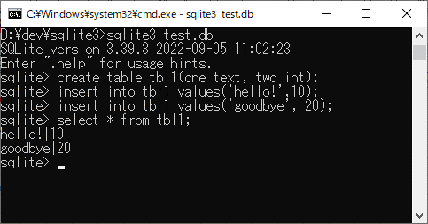

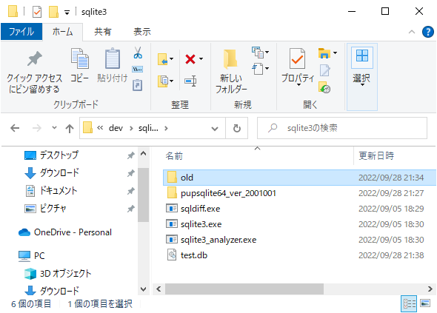

GUI

 | PupSQLite
 | https://forest.watch.impress.co.jp/library/software/pupsqlite/

 | exeを起動し、上記で作成したデータベースファイルをドラッグ＆ドロップすると開くことができる。

